Sheet1
ROV 电子器件支出明细表

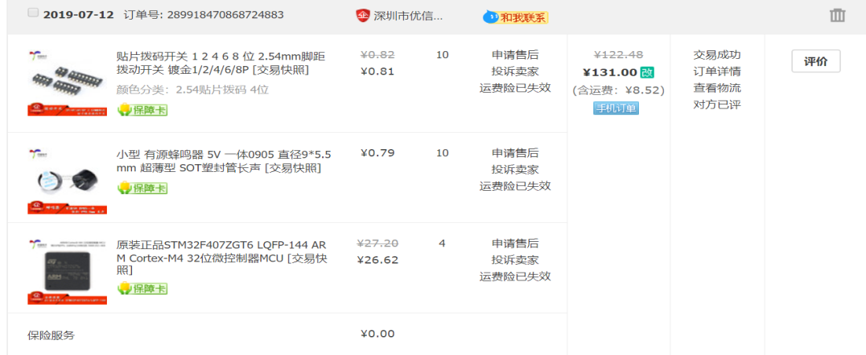
器材名称 | 数量 | 价格（元） | 日期 | 截图
双排母，单排母排母座 | 22 | 15 | 2019.07.08
A2212 A2208香蕉头 | 80 | 48 | 2019.07.09
自锁环形灯+插座 | 1 | 22.5 | 2019.07.09
XT60公母头T插 | 6 | 35.2 | 2019.07.09
肖特基二极管TO247 | 5 | 24 | 2019.07.10
邮费补差价 | 1 | 10 | 2019.07.11
1.25mm连接线双头端子线 | 30 | 27.2 | 2019.07.11
HR911105A RJ45插座，卧贴4p6p，立贴4p | 若干 | 49.6 | 2019.07.11
接线端子连接片 | 20 | 28 | 2019.07.12
贴片拨码开关，小型有源蜂鸣器5v，STM32F4077GT6 | 若干 | 131 | 2019.07.12
PCB打样 | 7 | 223 | 2019.07.13
3A可调降压模块 | 5 | 17.19 | 2019.07.13
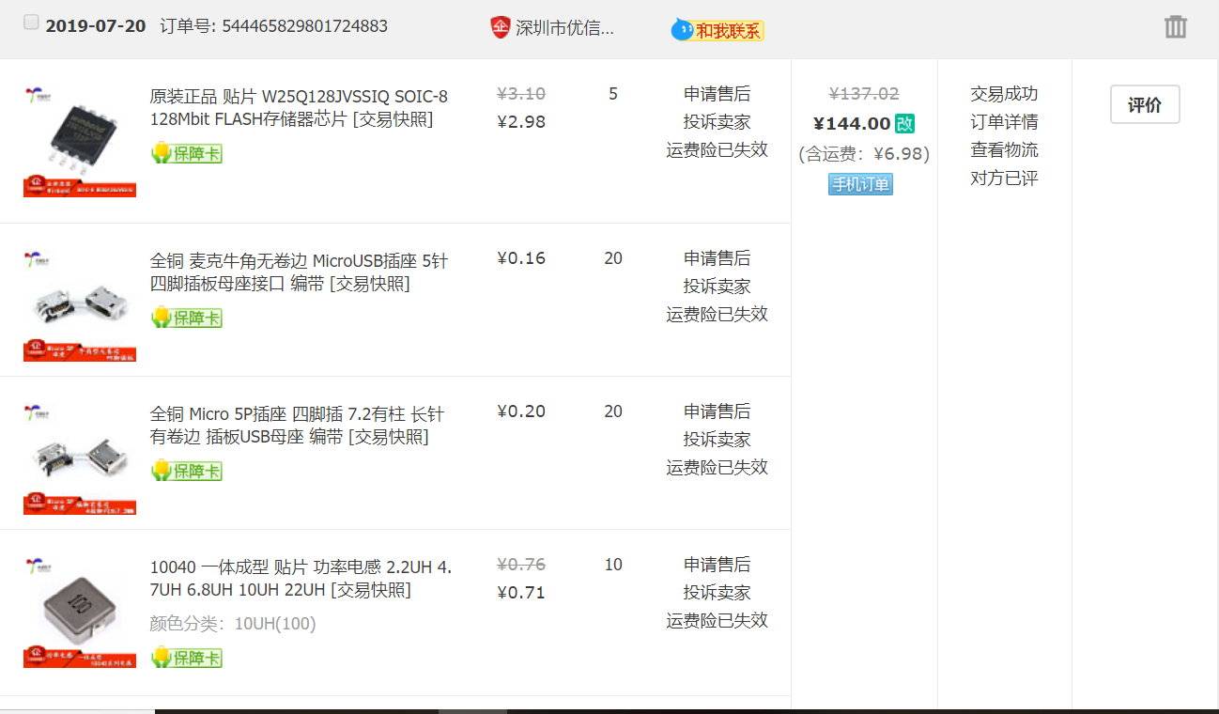

兼容J-Link下载器 | 3 | 53.9 | 2019.07.19
XH2.54mm端子线 | 40 | 18.3 | 2019.07,19
超五类网线 | 6 | 47.31 | 2019.07.19
FLASH存储器芯片，MicroUSB插座，Micro5P插座，贴片功率电感，贴片拨码开关，贴片天线座子，STM32F407ZGT6，桥接控制器 | 若干 | 144 | 2019.07.20

舵机 | 2 | 54.7 | 2019.07.22
STM钢网制作 | 1 | 49 | 2019.07.22
PCB钢网 | 1 | 6 | 2019.07.22
接线端子连接片 | 20 | 28 | 2019.07.23
功放仪器线路板盒外壳 | 1 | 29.8 | 2019.07.25
双头端子线 | 30 | 28.3 | 2019.07.25
功放仪器线路板盒外壳 | 2 | 30 | 2019.07.25
大功率二极管30A | 1 | 21.8 | 2019.08.02

捷配PCB打样 | 9 | 285 | 2019.08.02
捷配PCB打样 | 10 | 50 | 2019.08.02
STM钢网 | 1 | 39 | 2019.08.04
 | 合计 | 1515.8

